Plan1
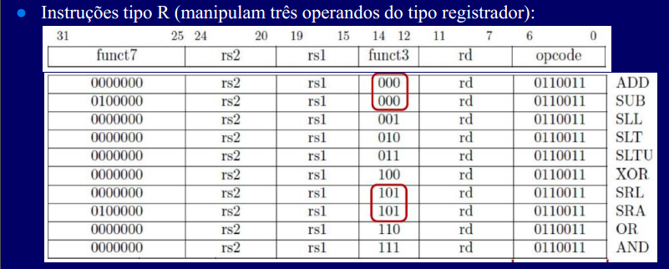

 | Register File |  |  |  |  |  | ALU | Mux
Instruções tipo R | add_rd | w_rd | add_rs1 | r_rs1 | add_rs2 | r_rs2 | sel_alu | sel_mux
ADD | x | 1 | x | 1 | x | 1 | 0000 | 0
SUB
SLL
SLT
SLTU
XOR
SRL
SRA
OR
AND
Instruções tipo I
ADDI
SLTI
SLTIU
XORI
ORI
ANDI
SLLI
SRLI
SRAI

